2019_12_data
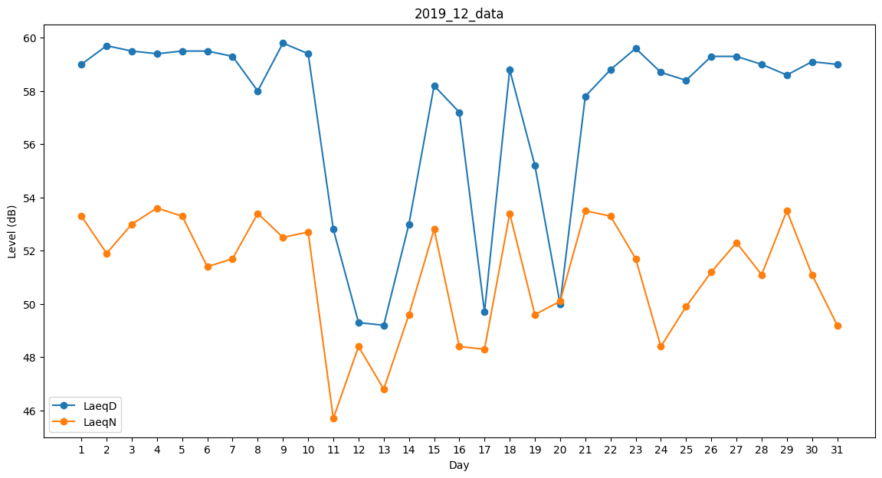
Day | LaeqD | LaeqN
1 | 59 | 53.3
2 | 59.7 | 51.9
3 | 59.5 | 53
4 | 59.4 | 53.6
5 | 59.5 | 53.3
6 | 59.5 | 51.4
7 | 59.3 | 51.7
8 | 58 | 53.4
9 | 59.8 | 52.5
10 | 59.4 | 52.7
11 | 52.8 | 45.7
12 | 49.3 | 48.4
13 | 49.2 | 46.8
14 | 53 | 49.6
15 | 58.2 | 52.8
16 | 57.2 | 48.4
17 | 49.7 | 48.3
18 | 58.8 | 53.4
19 | 55.2 | 49.6
20 | 50 | 50.1
21 | 57.8 | 53.5
22 | 58.8 | 53.3
23 | 59.6 | 51.7
24 | 58.7 | 48.4
25 | 58.4 | 49.9
26 | 59.3 | 51.2
27 | 59.3 | 52.3
28 | 59 | 51.1
29 | 58.6 | 53.5
30 | 59.1 | 51.1
31 | 59 | 49.2

